과제의도 및 목차
과제의도 |  |  | 이 문서는 100% 비율로 작성되었습니다.
앞서 설정한 세계관과 연계하여 캐릭터를 기획한다.
시스템, 세계관, 시나리오와 연계되는 캐릭터를 기획하여 기획자적 능력을 함양한다.

목차
1. 게임개요
2. 시놉시스 및 지도 및 연대표
3. 세계관 설정
4. 캐릭터 배경 이야기
5. 캐릭터 설정
6. 비주얼 레퍼런스

1. 게임개요
제목: 경성뎐 (가제)
장르: 싱글플레이 2D 도트풍 공포 어드벤처 게임
한 줄 요약: 1930년대 경성을 배경으로 한 공포 어드벤처 게임
플랫폼: 웹
특징
일제식민지 시대의 암울하지만 화려한 모습의 경성을 탐험
민속 신화, 설화 기반의 요괴, 귀신을 보며 오는 공포
실제 역사를 기반으로 한 공간과 사건들을 다룸
유사게임: 마녀의 숲, 인과율
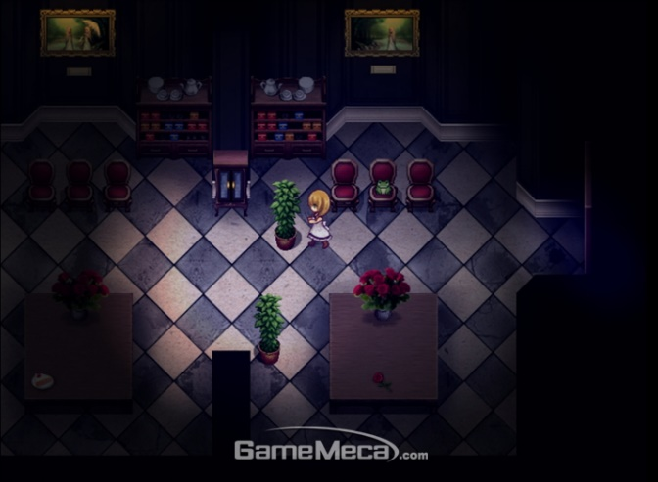
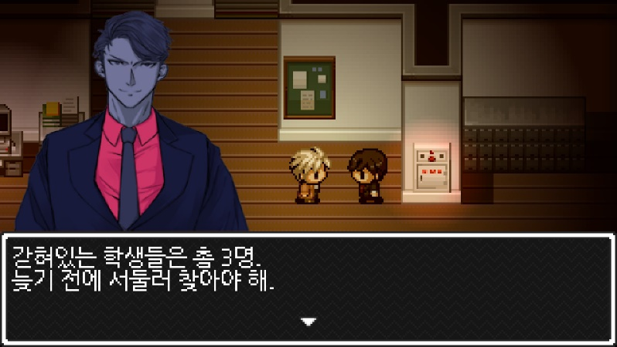

 | 마녀의 숲 | 인과율

시놉시스 및 지도 및 연대표
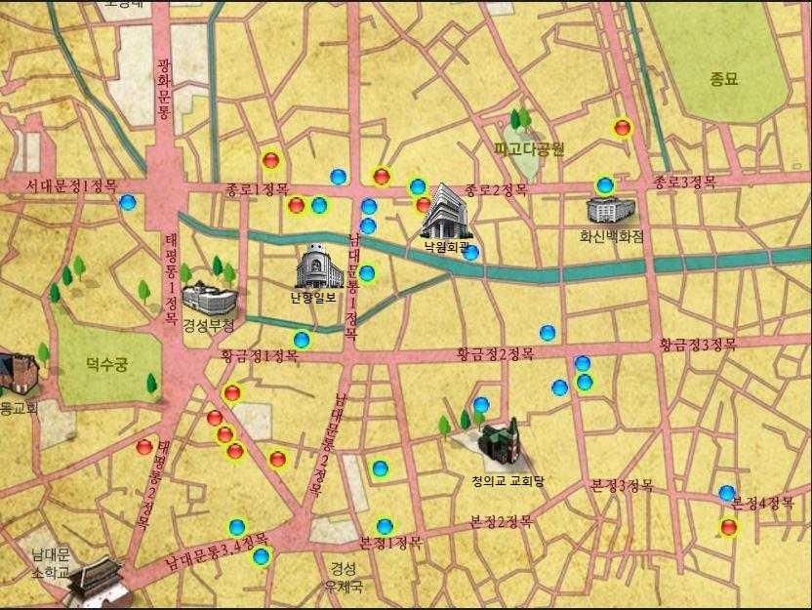
지도 | 시놉시스
 | 주인공인 유웅룡이 초자연적인 사건들을 겪으며, 자신의 일상을 잃고 그 일상을 되찾기 위해서 점점 더 큰 사건속으로 휘말리는 과정을 겪는다. 이 과정에서 무기력하고, 수동적이고, 편견적인 주인공의 가치관이 변화하는 과정을 그린다. 주인공이 일상을 잃고 그 일상을 되찾으려 노력하는 과정에서 플레이어에게 재미를 느끼게 하고, 그 사건이 되는 초자연적인 사건들에서 공포를 느끼게 한다. 가치관의 변화를 통해서 인간이 갈등하고 성장하는 과정을 보여주어 플레이어에게 가치관이란 바뀔 수 있는 것이며 항상 그에 대해 생각해봐야 한다는 화두를 던진다. 화려함과 슬픔이 공존하는 1930년대 경성의 종로, 난향일보의 무기력한 기자 유웅룡은 연쇄살인마 이판규를 취재하며 ‘청의동자’를 믿는 사이비 종교단체 청의교에 대해 알아가게 된다. 비 일상적인 사건을 겪으며 유웅룡은 일상을 잃어간다. 그 과정에서 누명을 써 누명을 벗기 위해 카페 낙원에서 일어난 여급 실종사건을 해결하게 되고 결과적으로 청의교 예배당에 잠입하여 그들의 사악한 의식을 막고 일상으로 복귀한다.

연대표
1919년 3월 1일 한반도 전역과 한인 밀집지역에서 만세를 외치며 봉기함.
1923년 이판능의 조선인 연쇄 살인사건( 17명의 조선인 살해)
1925년 이창포의 신고로 신원 불명의 유아로 추정되는 무언가의 참혹하게 살해된 사체 발견됨.
1926년 철도국 관사의 집에서 식모가 처참하게 살해된 사건 사체의 자궁이 심히 훼손되어 있음.
1927년 다량의 머리와 몸이 분리된 다량의 사체 발견 사건

세계관 설정
시대
1930년대 일제강점기 시대의 조선
• | 일제강점기의 우울하고 서글픈 분위기와 화려한 건축물들이 어우러진 근대화 시기

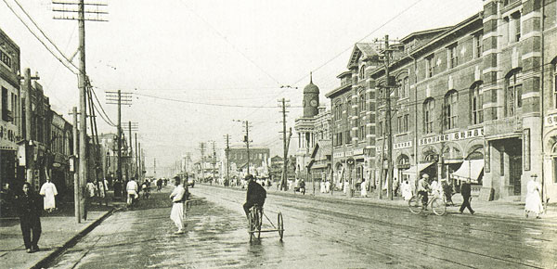
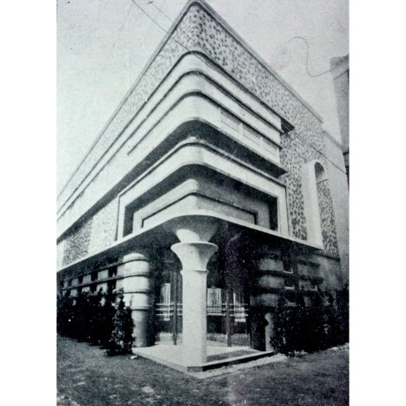
장소
1930년대 경성의 종로
• | 근대화로 동양과 서양의 건축양식이 섞여 건물들이 매력 있고 화려함.
• | 그와 대비되게 수탈당하고 핍박받던 조선인들의 슬픈 현실이 담긴 공간
• | 그 대비로 특유의 우울하고 서글픈 분위기 극대화된 공간
신문사 난향일보
• | 주인공이 근무중인 신문사. 자극적인 기사로 수익을 내려함.
• | 주인공에게 있어 일상의 공간이자 일상을 잃게 되는 계기가 되는 사건을 받게 되는 곳
이관규의 집
• | 연쇄살인마 이관규의 집. 주인공이 취재를 떠나는 곳.
• | 주인공이 처음으로 사건에 휘말려 가는 공간으로 처음으로 비 일상적인 일을 겪는 곳
카페 낙원 |  |  | 1930년대 당시의 종로
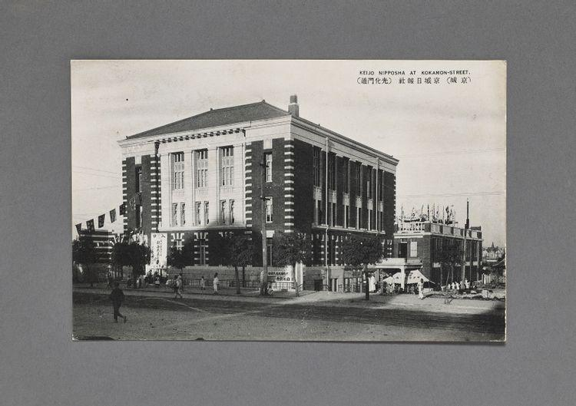
• | 종로의 유명한 카페. 일상을 되찾기 위해 주인공이 향하는 곳
• | 새로운 인물을 만나고 정보와 단서를 찾기 위해, 주인공이 향하는 곳
낙원의 여급 기숙사
• | 낙원에서 일하는 여급들이 먹고 자는 곳.
• | 정보와 단서를 찾기 위해, 주인공이 향하는 곳, 추리와 퍼즐을 활용하는 공간.
• | 이야기 흐름의 ‘이완’ 부분에 해당하는 공간
• | ‘여급’들의 기숙사이므로 남자인 주인공에겐 매우 비일상적이고, ‘금기’인 공간
청의교 비밀 교회당
• | 청의교의 끔찍하고 비인륜적인 의식들이 이뤄지는 곳
• | 겉은 평범한 예배당처럼 꾸며져 있고, 비밀통로를 통해 의식이 일어나는 곳으로 갈 수 있다.
• | 주인공과 플레이어에게 있어 가장 비일상적인 공간으로, 비이성적인 일이 일어나며, 가장 공포스럽고 주요 사건들이 이뤄지는 곳 |  | 신문사 난향일보 |  |  |  | 다방 낙원
• | 게임의 절정부분의 사건들이 이 곳에서 이뤄진다.

세계의 법칙
대부분 현실 1930년대 경성의 법칙을 따른다.
• | 실제 역사적 배경을 갖는 게임이니 불편하지 않을 정도로 고증을 지킨다.
초자연적인 존재가 존재하며, 초자연적인 일들이 일어난다.
• | 요괴, 귀신이 존재하며, 초월신적인 존재들이 존재한다.
• | 공포게임인 만큼 이를 활용하여 플레이어에게 공포감을 주기 위함.
• | 일상적인 공간에 비현실성을 부여하여 게임이라는 느낌을 주기 위함.
다만, 이런 초자연적인 존재는 대부분의 조선인은 물론 일본 지배층들 또한 잘 알지 못함.
• | 위의 소재(초자연적인 일)가 게임 속 인물들에게도 비일상적인 일임을 보여주는 장치
• | 위의 소재를 통해 주인공이 사건에 휘말려 일상적인 삶을 잃어버리는 과정을 그린다.

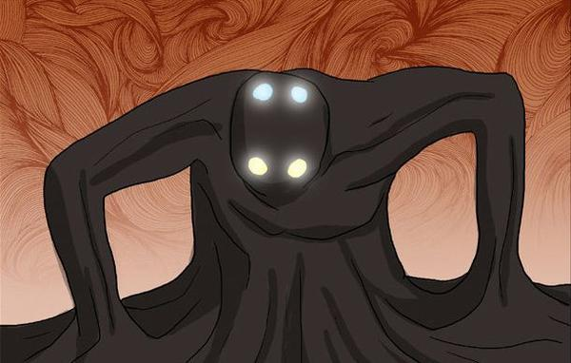
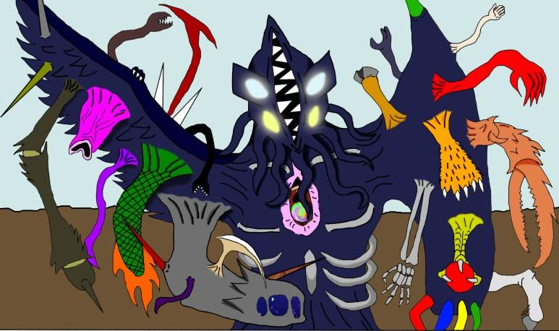
초월적인 존재
청의동자
 | 제주도의 신들을 초청하여 모시는 굿인 초감제(혹은 초강제)에 등장하는 신
 | 앞이마의 두개 뒷 이마에 두개의 눈이 존재하며 앞 이마의 눈은 해가 되고, 뒷 이마의 눈은 달이 되었다.
 | ‘천지왕 본풀이’의 등장하는 도수문장에게 퇴치당했다고 알려짐
 | 조선땅 아래 깊은 곳에서 힘을 잃고 회복중임.
 | 크툴루신화의 아우터갓 중 하나인 니알라토텝의 아바타 중 하나임.

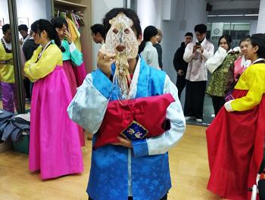
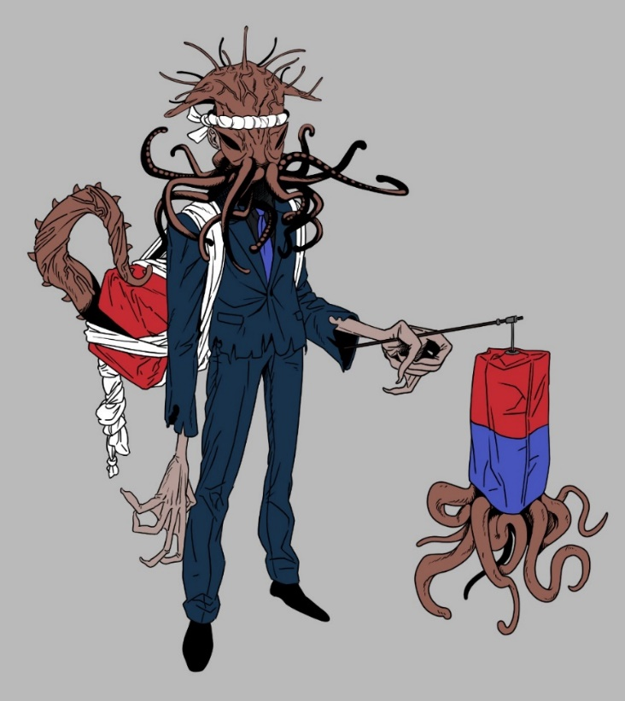
 |  |  |  |  | 청의동자 상상도 1 | 청의동자 상상도 2
세력 구성
청의교
• | 일제강점기 실제로 존재한 사이비 종교 ‘백백교’를 모티브로 만든 사이비 범죄집단.
• | 초월적인 존재인 ‘청의동자’를 믿는 사람들.
• | 청의동자를 땅에 강림시키면, 청의동자가 세상을 멸망시키고 신도들에게 부귀영화와 불로장생을 선사할 것이라 믿음.
• | 인신공양과 비인륜적인 주술등의 의식이 섞인 굿의 일종인 ‘초감제’를 통해 청의동자를 조선땅에 강림시키려 함.
• | 암울한 현실(일제강점기)을 도피로 하기 위해 모인 신도들을 음지에서 불리고 있음
• | 신도들은 함진아비의 복장을 취하고 있다. 다만 얼굴에 쓰고 있는 오징어의 눈구멍이 4개이다.
• | 이들은 예배시에 ‘청청청의의의적적적감응감감응하시옵숭성’ 이라는 주문을 외우곤 한다.
• | 주인공에게 비일상적이고, 공포스런 경험을 주는 주요집단

사람들의 생활 및 언어 |  |  |  | 청의교 신도들의 복장 예시
일본인과 조선인의 빈부격차가 극심하였고, 조선인들 내에서도 하층민과 상위층의 빈부격차가 극심하였다.
실제 역사와 다르게 한국어와 약간의 일본어가 혼합된 형태로 말한다.
• | 실제 역사에서는 한국어, 일본어, 영어, 러시아어가 혼합된 언어를 사용하였다.
• | 다만 플레이어의 편의를 위해 한국어와 약간의 일본어가 혼합된 형태로 말한다.

등장인물 일부
유웅룡 |  |  |  |  |  | 청의교 신도들의 복장 예시
• | 난향일보의 기자로 가세가 기운 중상층 지식인.
• | 당시 시대적,가정적 상황에 의해 행동해도 아무것도 바뀌지 않을 것이라는 가치관을 갖고 있는 무기력한 인물 | 주요 사건 및 갈등
• | 직업에는 귀천이 있고, 전형적으로 여성을 저평가하는 가치관을 가진 인물 | 어린이 두 명을 죽인 연쇄살인마 이판규의 무죄판정
• | 위 설정들로 하여 주인공이 가진 가치가, 사건들을 겪으며 변해과는 과정을 보여줌 | • | 주인공이 비일상적인 일에 휘말리게 되는 첫 이유가 된다.
• | 백백교를 무너뜨린 ‘유곤룡’이라는 실제 인물을 모티브로 함. | 간헐적으로 일어나는 여럿 연쇄살인사건들
이판규 |  | • | 공포스럽고 비 일상적인 사건들로, 미쳐버린 일부 청의교신도들의 소행이다.
• | 9세, 11세 아동을 죽이고 무죄판정을 받은 연쇄살인마. | 간헐적으로 머리가 뜯겼거나, 머리만 남은 시체가 야산에서 발견됨, 다만 머리와 몸체는 동일인물이 아닌 것으로 판명됨.
• | 청의교의 신도이나, 점점 미쳐가는 자신을 발견하고 청의교에 대해 알리려 함. | • | 공포스럽고 비 일상적인 사건들로, 청의교들의 소행이다.
• | 주인공이 비일상적인 일에 휘말리게 되는 시발점인 인물. | 경성 종로의 처녀 여급들이 지속적으로 실종되고 있음.
• | 실제 당대 살인범인 이관규를 모티브로 삼음 | • | 주인공이 일상으로 돌아가기 위하여 정보를 얻으려하다 휘말리는 사건
김송순(마리꼬) |  | 청의교 예배당에서 청의동자의 사자를 강림시킬 목적으로 인신공양과 비인륜적인 의식들이 일어남
• | 낙원의 여급, 김송금의 쌍둥이 동생 | • | 주인공이 최종적으로 겪는 사건이며 게임의 절정부분에 해당하는 사건, 가장 비일상적이고, 공포적인 사건이다.
• | 주인공에게 사건을 해결할 실마리를 제공하는 인물
• | 주도적이고, 용감한 인물로 주인공의 가치관을 바꾸는데 크게 일조하는 인물
• | 실제 당시 여급인 김명순(마리꼬)를 모티브로 삼음
김송금(미네꼬)
• | 낙원의 여급, 김송금의 쌍둥이 언니
• | 청의교에게 제물로 쓰여지는 인물
• | 핵심사건의 중심이 되는 인물
• | 실제 당시 여급인 이덕성(미네꼬)를 모티브로 삼음
천용해
• | 청의교의 교주, 사악하고 탐욕적인 인물
• | 본인을 신의 사자라 자칭하며 비인륜적인 의식을 행하는 인물
• | 주인공이 비일상적인 사건들에 휘말리게 되는 원흉이자 작품의 최종보스
• | 실제 당대 사이비종교 백백교의 교주인 천룡해를 모티브로 삼음

캐릭터 설정
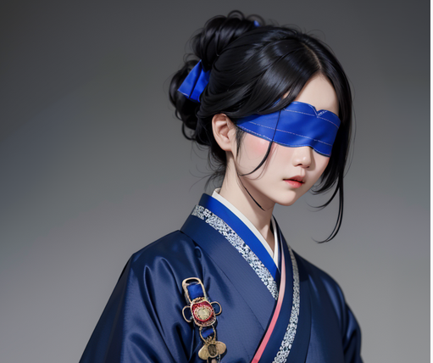
 | 이름
 | 이해심
 | • | 의친왕의 실제 자손의 이름이 해자 돌림자를 썻고, 깊을 심자를 써, 심연, 심해를 연상짓게 하였다.
 | 핵심 키워드들
 | 왕족, 자기비하, 시한부, 타락, 맹인, 독립운동가, 초자연적인 힘, 화려한 푸른색 한복, 푸른색 안대, 중간보스, 광기, 미인, 소환사 등
 | • | 빠르게 이해를 돕게 하기 위해 핵심키워드를 앞에 배치하였다.
 | 나이
 | 1905년 생
 | • | 1919년 3월 1일 만세운동과 1919년 11월 20일 의친왕의 성명문을 적당히 성장한 나이에 보았다는 설정을 위해 나이를 정하였다.
 | 용모
 | 매우 창백한 피부를 갖고 있고, 병약하고 가녀리다.
 | 158cm의 키의 약 35kg의 몸무게
 | 동양적이고 단아한 미인
 | • | 창백한 피부와 가녀린 몸은 결핵환자의 특징이다. 가녀리고 미적인 이미지와 여성적인 느낌을 주고 싶었다.
 | 화려한 파란색 여성용 한복을 입고 있고, 머리는 묶고, 비녀를 사용한다.
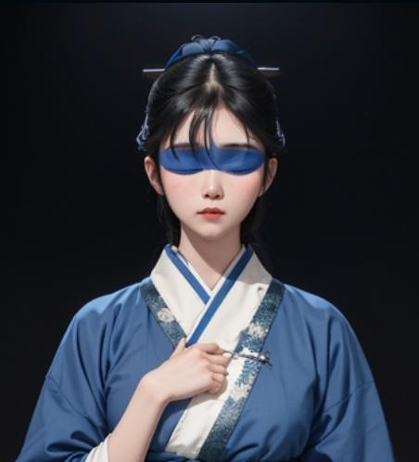
 | • | 화려한 복장으로 청의교 내에서의 위치를 암시한다.
 | • | 비녀는 중간 보스격인 인물인 그녀의 페이즈 2 연출에 사용될 것으로 비녀로 머리를 풀고 2페이즈에 돌입한다.
 | 여성용 한복은 아예 그 당시 한복이기 보다는 현대적인 디자인이 조금 가미되고, 브로치 등의 장식이 첨가되어 있음
 | • | 고증을 조금 어겨, 디자인적 요소를 추가하여 플레이어의 심미적 욕구를 만족시킨다.
 | • | 그녀가 황족 출신임을 보여주는 장치이기도 하다.
 | 두 안구가 적출당하여, 눈에 항상 파란 안대를 쓰고 다닌다.
 | • | 그녀가 맹인임을 보여주는 장치
 | • | 페이즈2 연출에 사용 될 장치, 안대를 벗고 눈에서 피를 흘리며 푸른안광의 왼쪽눈과 붉은 안광의 왼쪽눈을 보여주며 2페이즈에 돌입한다.
 | 특이점
 | 용모에서도 언급하였 듯이 안대를 쓴 맹인. 안구를 적출당하여 그 자리에 안구가 없다.
 | • | 마음의 창이라 할 수 있는 눈이 없어 감정을 읽기 힘들게 하기 위함과 캐릭터의 차별성을 청의동자와 엮기위한 장치
 | 혈통
 | 의친왕의 사생아. 숨겨지고 버려진 첫째 딸
 | • | 캐릭터의 비극성을 위한 장치이자 실제 역사적 배경을 기반으로 하여 플레이어에게 현실감을 줌
 | 가정생활
 | 당시 시대상황과 버려진 황족의 딸이기 때문에 가난한 생활을 하였다.
 | • | 어려운 상황을 주어 후의 폐병(결핵)을 얻었다는 설정에 개연성을 부여하기 위한 장치
 | 해심의 어머니는 해심의 어린 시절부터 "너는 황족이다. 황족답게 행동하여야 한다. 자부심을 가져라." 라는 말을 자주 함.
 | • | 그녀가 모든이를 행복하게 하고, 일본으로부터 조선을 독립시키고자 하는 욕구를 갖게된 이유 중 하나
 | 성격
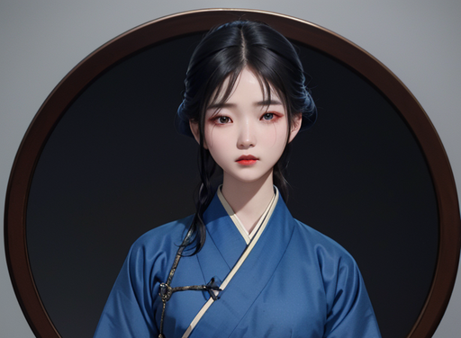
 | 시한부 판정 전에는 주도적이고, 긍정적이며, 따뜻하고 상냥한 마음의 소유자였음
 | 청의교에 빠진 뒤로는 대부분 미쳐있는 상태이지만 겉으로는 멀쩡해보인다.
 | 광기에 미쳐 날뛰는 것이 아니라 항상 무표정하게 은은한 미소를 띄우고, 비관적인 성격을 갖고 있다.
 | 염세적인 말을 하며, 청의교를 믿는 것만이 유일한 구원이라 한다.
 | • | 타락 전과 후의 성격의 변화를 두어 캐릭터의 가치관이 어떻게 변화하였는지 보여줌
 | 역할
 | 적대자, 중간보스
 | • | 비극적인 서사를 가진 인물을 중간보스로 설정하여, 최종보스의 악랄함을 더욱 돋보이게 함.
 | 목표와 가치
 | 청의교를 통해 불합리한 세상의 멸망시키고, 최대한 많은 조선인을 구원하는 것을 목표와 최우선 가치로 삼음
 | 청의교에 빠지기 전 황족임에도 조선인으로서, 여성으로서 핍박받고 독립을 위해 자신이 아무것도 하지 못하는 무력감을 느꼈고
 | 이것을 자신을 '구원' 해주었다고 믿는 청의교와 청의동자의 힘을 통해 실현 시키고자함.
 | 이를 위해 작은 희생(인신공양 등)들은 어쩔 수 없다는 가치를 지님.
눈을 잃기 전 모습 | • | 원래 그녀는 조선의 독립을 가치로 여겼음은 같으나, 잘못된 방식을 통해 행하려 한다는 것을 보여줌.
 | 능력
 | 청의교에서 안구를 적출한 뒤로 묵표자(가칭)나 그슨대 같은 요괴나 귀신을 부릴 수 있는 초현실적 능력을 갖게됨
 | • | 적대자이자, 중간보스인 그녀와 주인공과의 전투에서 사용될 능력
 | 추가설명
 | 묵표자(가칭)은 게임의 일반몬스터 급의 해당하는 존재로, 청의교에서 청의동자의 사자를 소환시키려다 실패한 실패작이다.
 | 그슨대는 어둠을 실체화한 요괴로, 한국에 민담으로 전해지는 '그슨대'를 모티브로 삼았다.
 | 청의동자의 사자를 소환시키려다 실패한 실패작이지만 묵표자 보다 강하다. 물리공격이 통하지 않고, 빛으로 제거할 수 있다.
 | • | 이해심이 다루는 요괴들로 게임에서는 몬스터의 역할을 하고, 유저에게 공포감을 경험하게하는 장치이다.

비주얼 레퍼런스
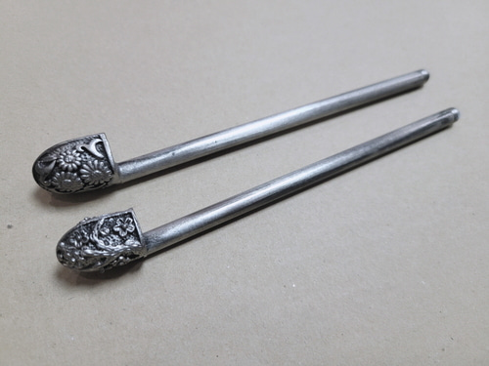
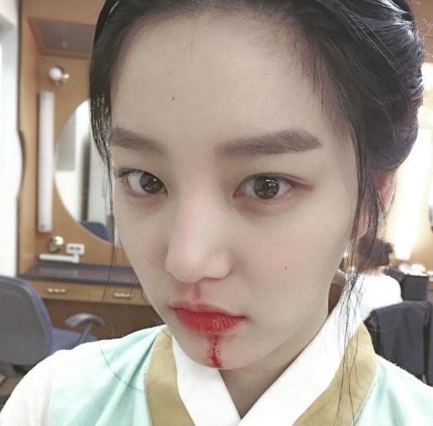

 |  | 이 시트는 60% 비율로 작성되었습니다.

 | 은색비녀, 너무 화려하지 않을 것

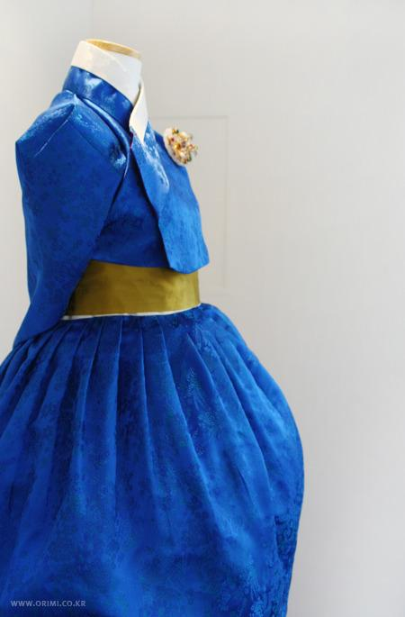
 |  |  |  | 창백한 피부

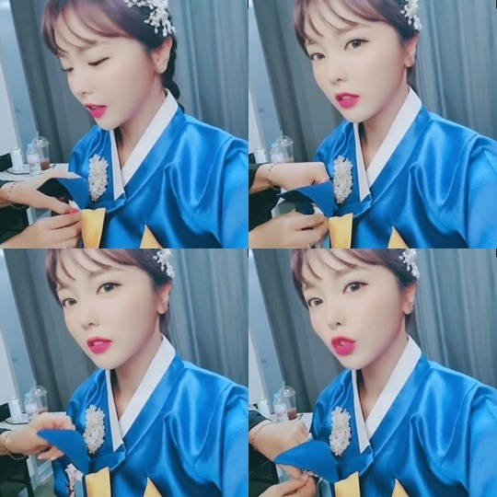

실크재질의 고급스럽고 화려한 파란색 안대
 |  |  | 이해심의 비주얼 리퍼런스

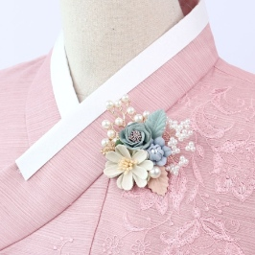
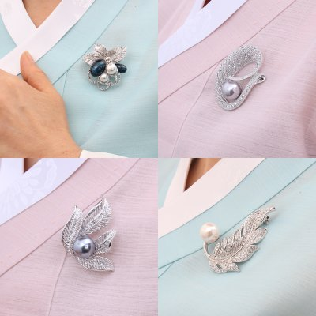

 |  |  |  |  | 당시 고증과는 맞지 않는 화려한 파란색 한복

 | 단아한 미를 살려주고 포인트가 되는 브로치 액세서리

